1_Overall
1. MÔ TẢ CHI TIẾT TÍNH NĂNG
1.1. Đăng nhập lần đầu tiên trên thiết bị
Code | CAP_01
Name | Đăng ký
Pre-condition | - Thiết bị cần được kết nối Internet và tải App CVG Building
 | - User chưa có tài khoản trên App

Trigger | - Khi mới down app về thiết bị, tại màn Điều khoản sử dụng, chọn Tôi đã hiểu ==> Hệ thống điều hướng đến màn đăng ký
 | - User vào màn đăng nhập ==> Chọn đăng ký.

Main Flow
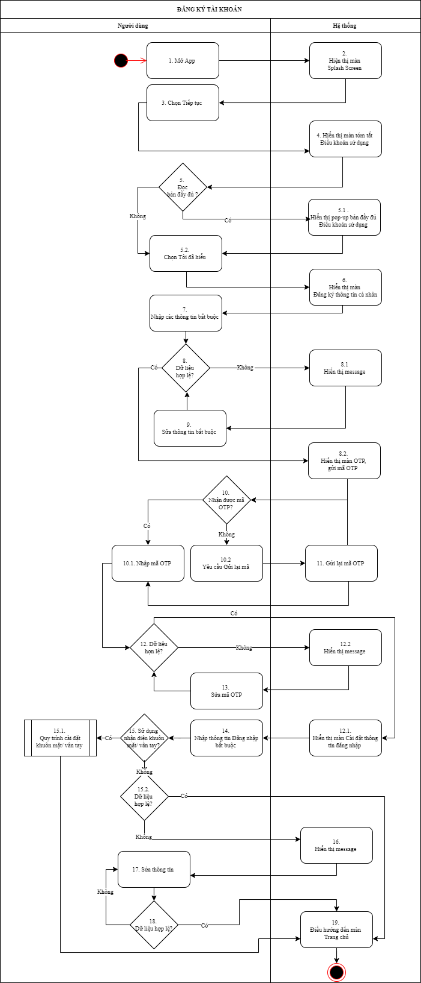

Alternative Flow
 | User có thể Đăng ký từ màn Đăng nhập

Post-condition | Tài khoản đăng ký được active trên hệ thống

Exception | - User có thể chuyển sang luồng Đăng nhập
 | - Nếu user đột ngột tắt App trong quá trình đăng ký, user cần thực hiện hiện lại luồng Đăng ký

Remark

2_ScreenStates
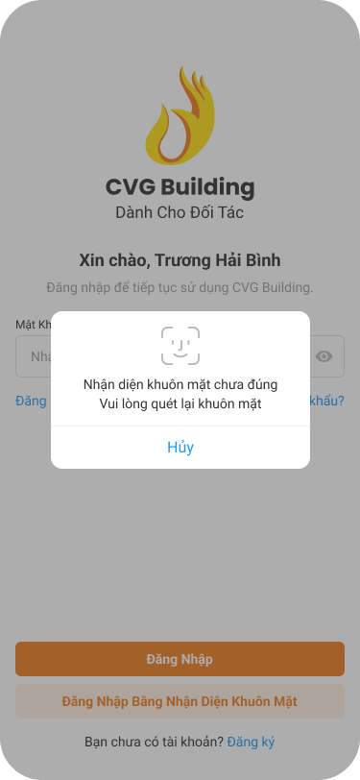
2. DANH SÁCH TRẠNG THÁI MÀN HÌNH TƯƠNG ỨNG

STT |  | Mã Chi Tiết | Tên Trạng Thái Chi Tiết | Mobile | Tablet
1 |  | SCAP01_01 - Splash screen
1.1 |  | SCAP01_01 | Splash screen | SCAP01_01M | SCAP01_01T
2 |  | SCAP01_02 - Onboarding screen
2.1 |  | SCAP01_02 | Onboarding screen | SCAP01_02M | SCAP01_02T
3 |  | SCAP01_03 - Tóm tắt điều khoản sử dụng
3.1 |  | SCAP01_03 | Tóm tắt điều khoản sử dụng | SCAP01_03M | SCAP01_03T
3.2 |  | SCAP01_03_01 | Xem đầy đủ điều khoản sử dụng | SCAP01_03_01M | SCAP01_03_01T
4 |  | SCAP01_04 - Form đăng ký
4.1 |  | SCAP01_04 | Form đăng ký _Chưa nhập nội dung | SCAP01_04M | SCAP01_04T
4.2 |  | SCAP01_04_01 | Form đăng ký _Đã nhập thông tin | SCAP01_04_01M | SCAP01_04_01T
4.3 |  | SCAP01_04_02 | Form đăng ký _Đã nhập thông tin_Sai thông tin đăng ký | SCAP01_04_02M
4.4 |  | SCAP01_04_03 | Form đăng ký _Đã nhập thông tin_Tài khoản đã tồn tại | SCAP01_04_03M
5 |  | SCAP01_05 - Xác nhận OTP
5.1 |  | SCAP01_05 | Xác nhận OTP | SCAP01_05M | SCAP01_05T
5.2 |  | SCAP01_05_01 | Xác nhận OTP- hết hạn OTP | SCAP01_05_01M
5.3 |  | SCAP01_05_02 | Xác nhận OTP- Đã nhập OTP | SCAP01_05_02M
5.4 |  | SCAP01_05_03 | Xác nhận OTP- Nhập sai OTP | SCAP01_05_03M
6 |  | SCAP01_06 - Thiết lập mật khẩu
6.1 |  | SCAP01_06 | Thiết lập mật khẩu_Chưa bật nhận diện khuôn mặt | SCAP01_06M | SCAP01_06T
6.2 |  | SCAP01_06_01 | Thiết lập mật khẩu_Chưa bật nhận diện vân tay | SCAP01_06_01M
6.3 |  | SCAP01_06_02 | Thiết lập mật khẩu_Mật khẩu không đủ điều kiện validate | SCAP01_06_02M
6.4 |  | SCAP01_06_03 | Thiết lập mật khẩu_Mật khẩu không đủ điều kiện validate | SCAP01_06_03M
6.5 |  | SCAP01_06_04 | Thiết lập mật khẩu_mật khẩu không khớp | SCAP01_06_04M
6.6 |  | SCAP01_06_05 | Thiết lập mật khẩu_Đồng ý đăng nhập bằng nhận diện khuôn mặt | SCAP01_06_05M | SCAP01_06_05T
6.7 |  | SCAP01_06_06 | Thiết lập mật khẩu_Chưa cài đặt khuôn mặt | SCAP01_06_06M
6.8 |  | SCAP01_06_07 | Thiết lập mật khẩu_Chưa cài đặt vân tay | SCAP01_06_07M
6.9 |  | SCAP01_06_08 | Thiết lập mật khẩu_Chưa cài đặt vân tay/khuôn mặt | SCAP01_06_08M
7 |  | SCAP01_07 - Đăng ký tài khoản thành công
7.1 |  | SCAP01_07 | Đăng ký tài khoản thành công | SCAP01_07M | SCAP01_07
Tổng Trạng Thái Màn Hình

Lưu ý:
 | - Danh sách theo từng khổ màn hình đề cập trong mục này là danh sách bắt buộc thiết kế để nghiệm thu
 | - Các khổ màn hình còn lại:
 |  | + Không đề cập trong tài liệu Screen Design
 |  | + Đội lập trình cần đảm bảo đáp ứng đầy đủ các khổ màn hình còn lại trong quá trình phát triển phần mềm
 |  | + Đội vẫn cần thực hiện kiểm tra hoạt động của màn hình trên các khổ giao diện còn lại

3_SCAP01
3. DANH SÁCH MÀN HÌNH CHI TIẾT
3.1. Splash screen
SCAP01_01M_Splash screen | SCAP01_01T_Splash screen

 | 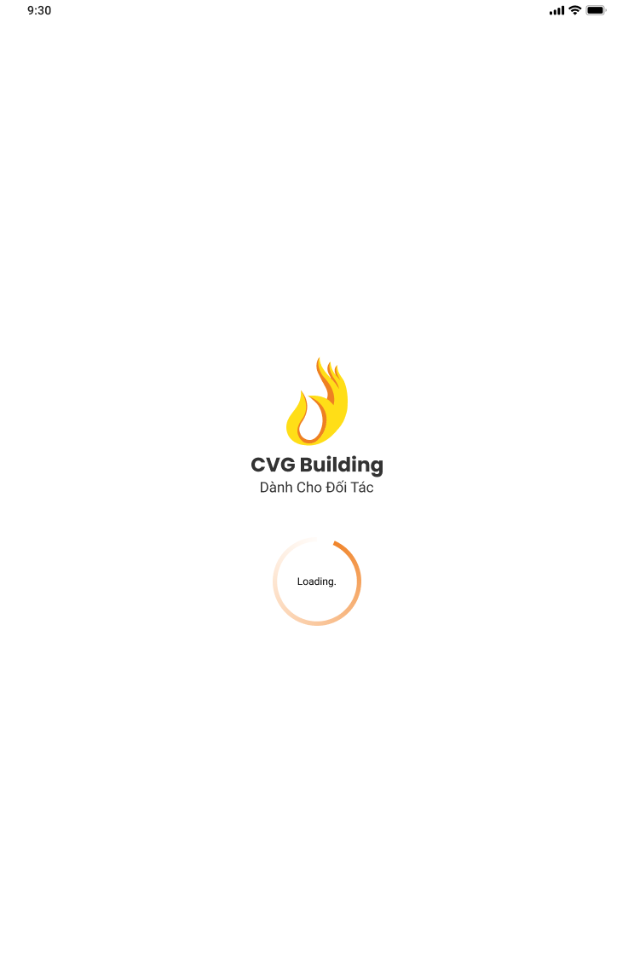

3.2 Onboarding screen
SCAP01_02M Onboarding screen | SCAP01_02T Onboarding screen

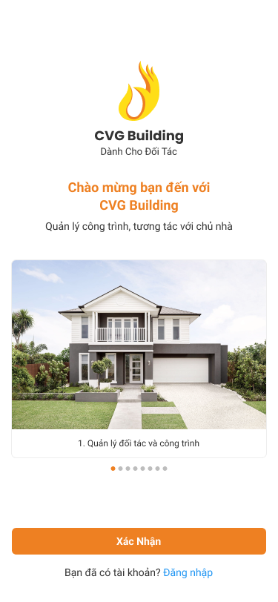 | 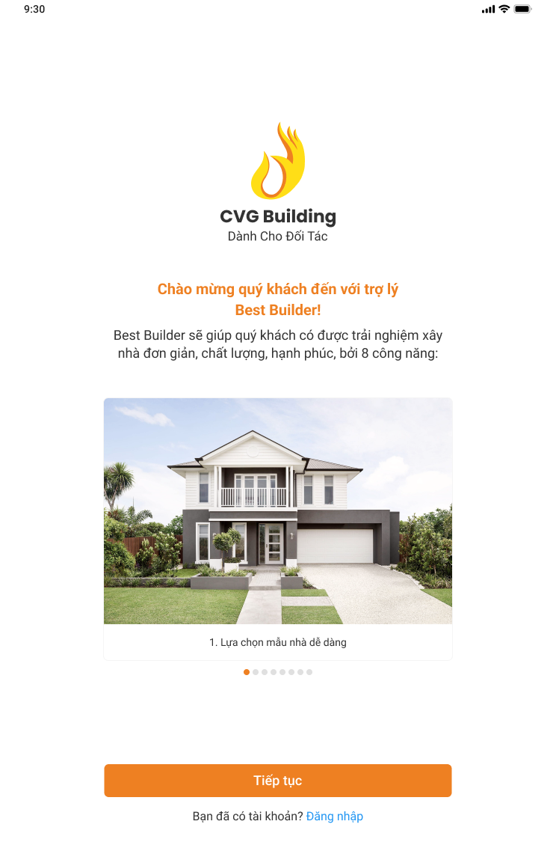

3.3 Tóm tắt điều khoản sử dụng
SCAP01_03M Tóm tắt điều khoản sử dụng | SCAP01_03_01M Xem đầy đủ điều khoản sử dụng

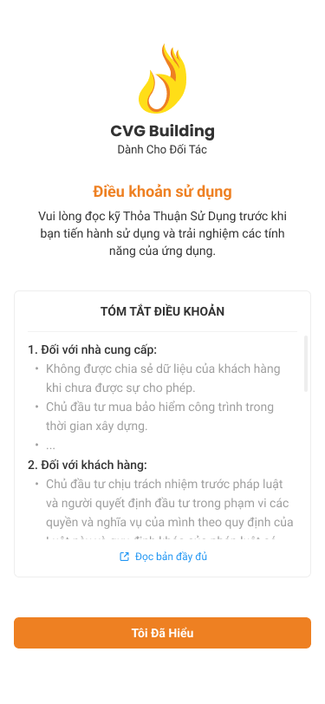 | 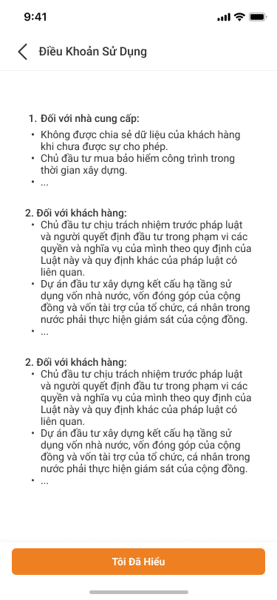

SCAP01_03T Tóm tắt điều khoản sử dụng

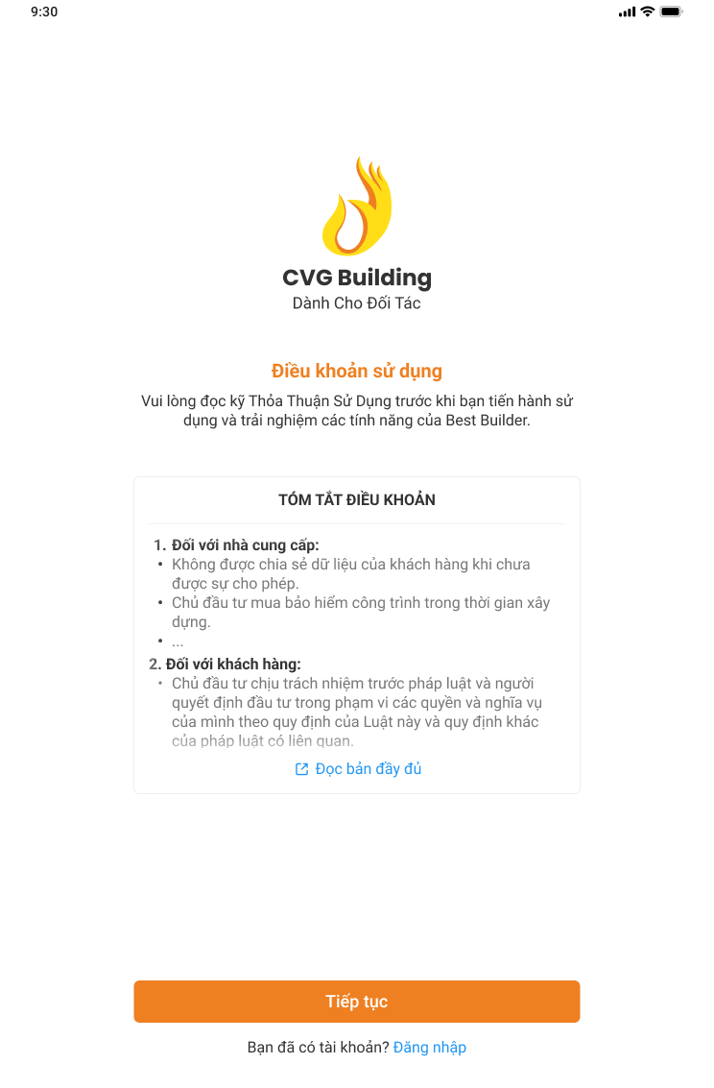

3.4 Form đăng ký
SCAP01_04M Form đăng ký - Chưa nhập nội dung | SCAP01_04_01M Form đăng ký đã nhập thông tin

 | 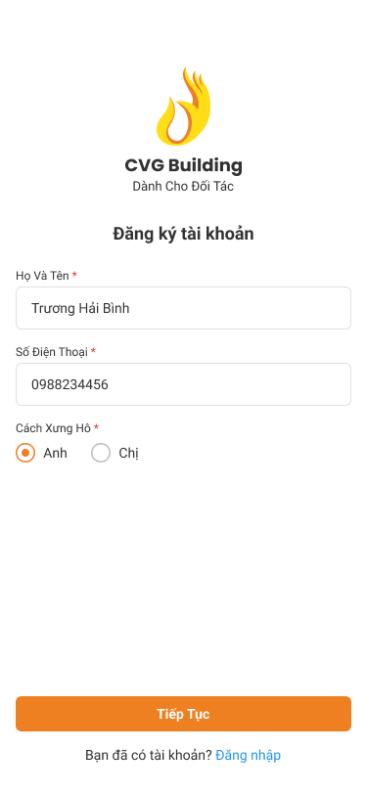

SCAP01_04_02M Form đăng ký _Đã nhập thông tin_Sai thông tin đăng ký | SCAP01_04_03M Form đăng ký _Đã nhập thông tin_Tài khoản đã tồn tại

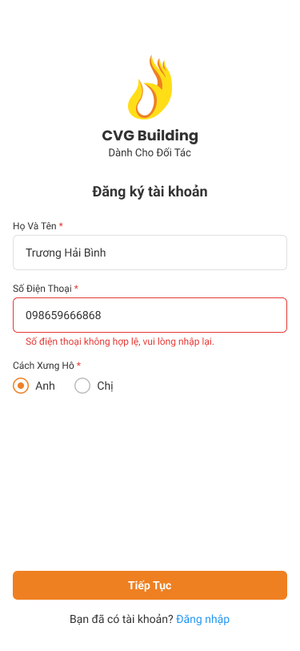 | 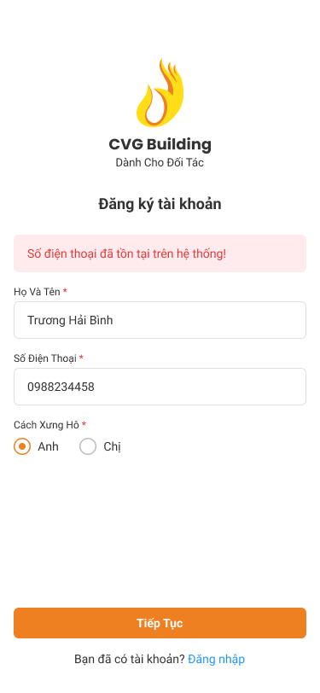

SCAP01_04T Form đăng ký _Chưa nhập nội dung

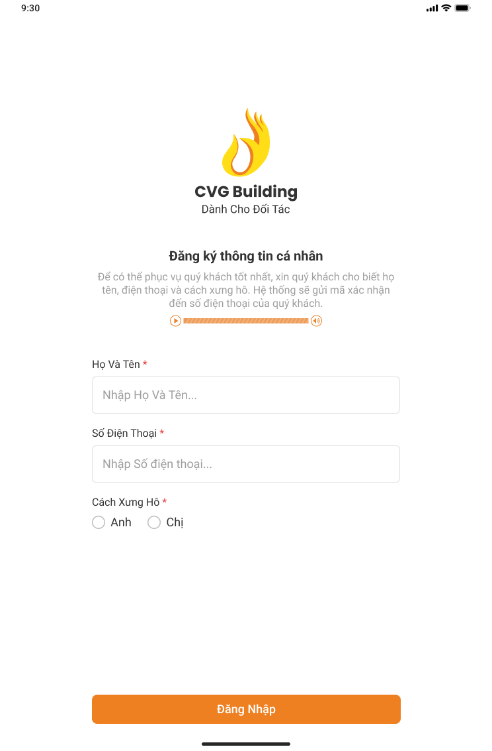

3.5 Xác nhận OTP
SCAP01_05M Xác nhận OTP | SCAP01_05_01M Xác nhận OTP - hết hạn OTP

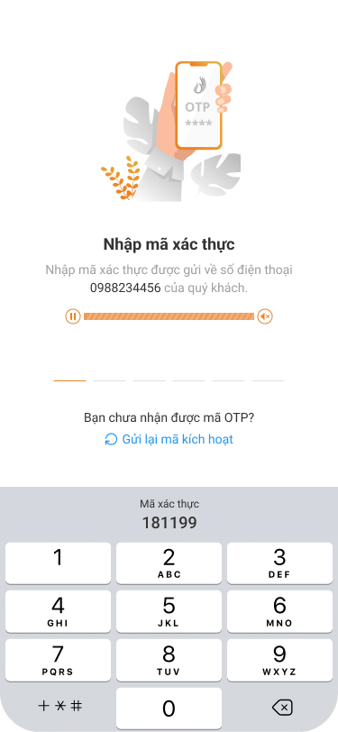 | 

SCAP01_05_02M Xác nhận OTP_Đã nhập OTP | SCAP01_05_03M Xác nhận OTP _Nhập sai OTP

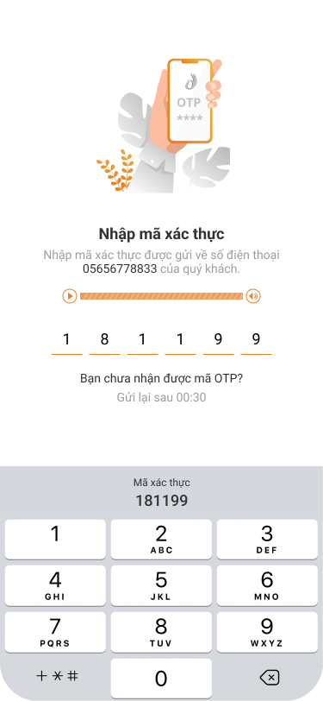 | 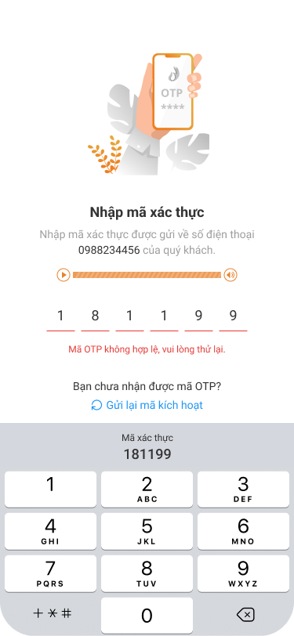

SCAP01_05T Xác nhận OTP

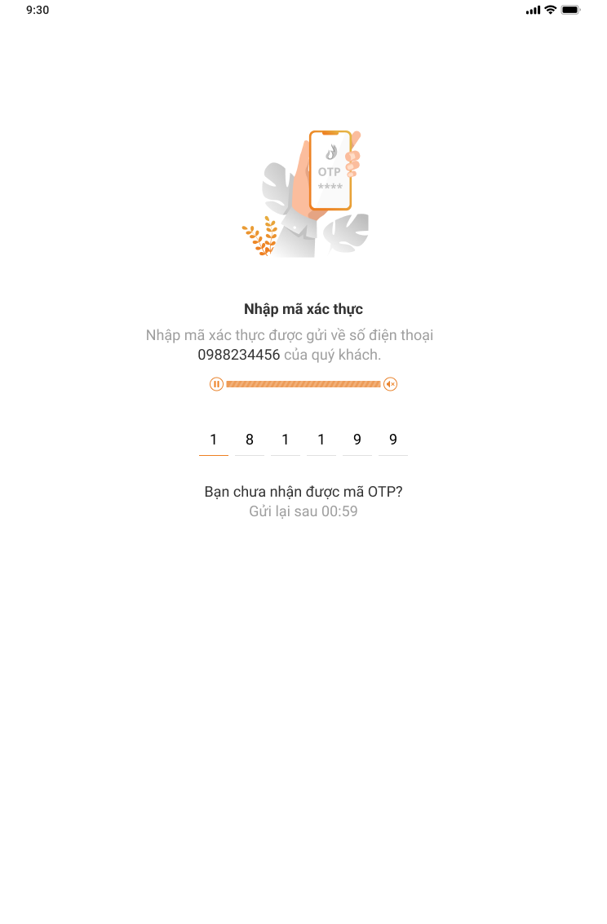

3.6 Thiết lập mật khẩu
SCAP01_06M Thiết lập mật khẩu - Chưa bật nhận diện khuôn mặt | SCAP01_06_01M Thiết lập mật khẩu - Chưa bật nhận diện vân tay

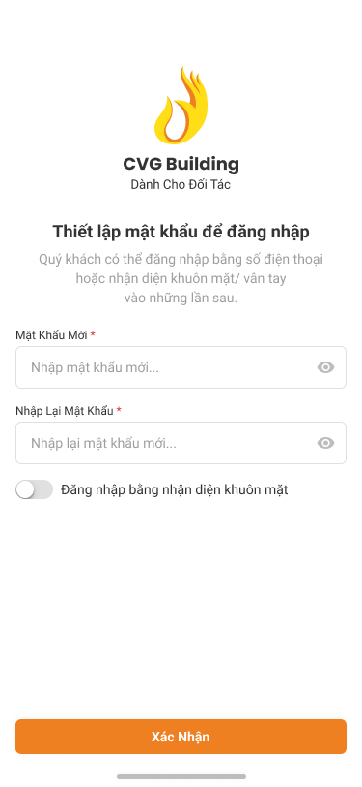 | 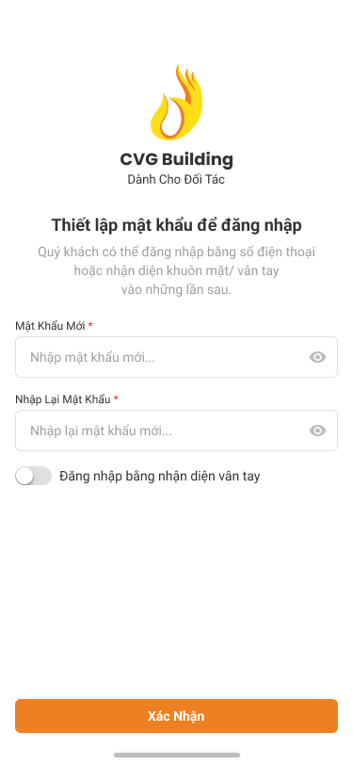

SCAP01_06_02M Thiết lập mật khẩu_Mật khẩu không đủ điều kiện validate | SCAP01_06_03M Thiết lập mật khẩu_Mật khẩu không đủ điều kiện validate

SCAP01_06_04M Thiết lập mật khẩu_Mật khẩu không khớp | SCAP01_06_05M Thiết lập mật khẩu_Đồng ý đăng nhập bằng nhận diện khuôn mặt

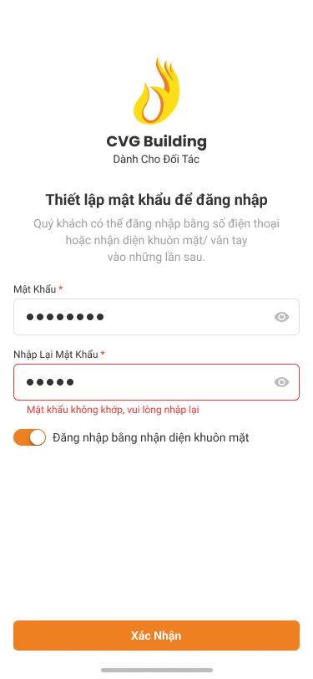 | 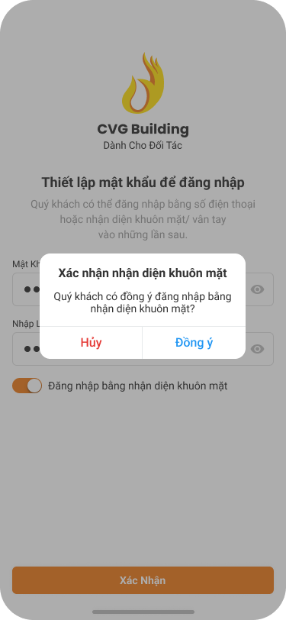

SCAP01_06_06M Thiết lập mật khẩu_Chưa cài đặt khuôn mặt | SCAP01_06_07M Thiết lập mật khẩu_Chưa cài đặt vân tay

 | 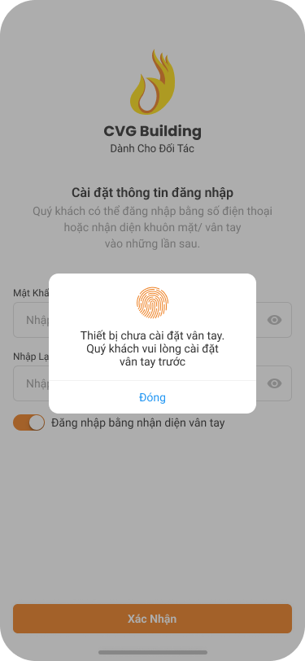

SCAP01_06_07M Thiết lập mật khẩu_Chưa cài đặt vân tay/ khuôn mặt | SCAP01_06T Thiết lập mật khẩu - Chưa bật nhận diện khuôn mặt

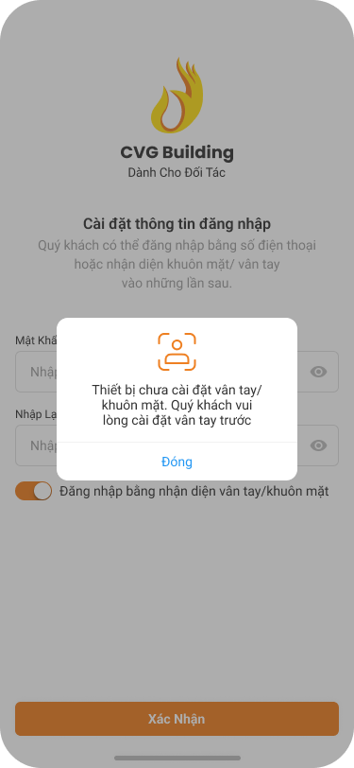 | 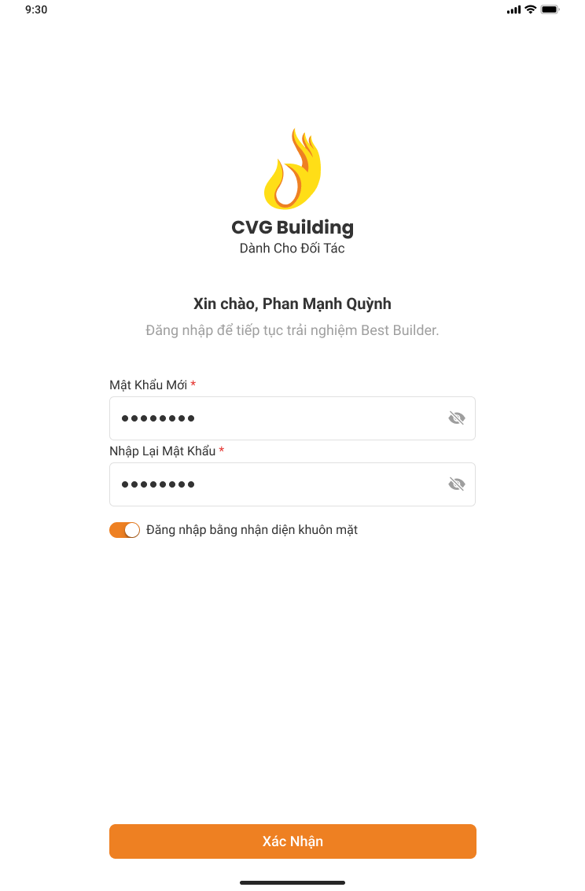

SCAP01_06_06T Thiết lập mật khẩu_Đồng ý đăng nhập bằng nhận diện khuôn mặt

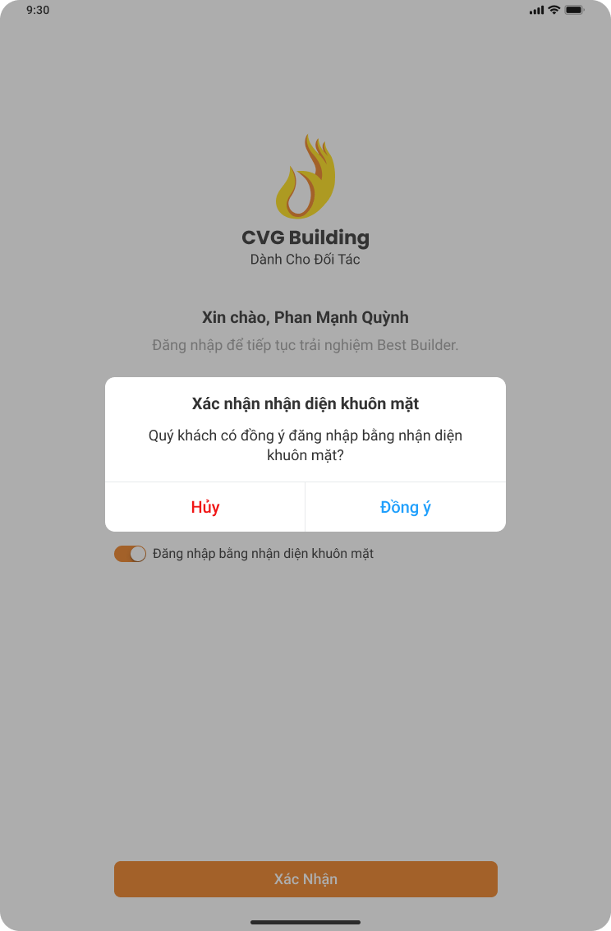

3.7 Đăng ký tài khoản thành công
SCAP01_07M Đăng ký tài khoản thành công | SCAP01_07T Đăng ký tài khoản thành công

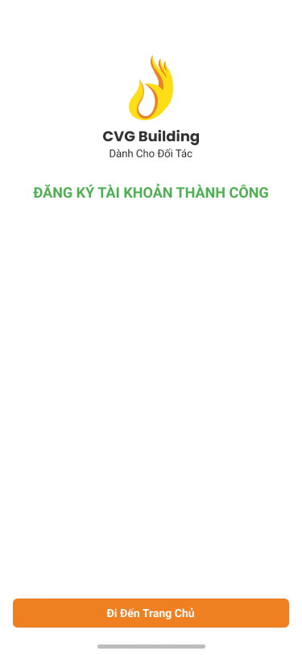 | 